상품제안서
구름 두개 메모잇(제작형) | 상품코드: S05340

 |  |  |  |  |  |  | 02-713-8555 | www.synergygift.co.kr
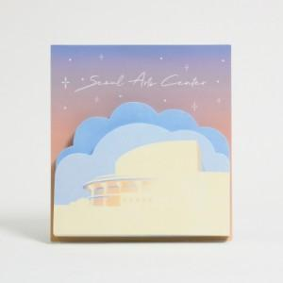

【상세/제작정보】 | 실용적이고 감성적인 디자인

【인쇄/포장옵션】 | 풀칼라 / OPP(비닐)

【공급단가】 | 수량 | 1,000~ | 2,000~ | 3,000~ | 5,000~ | 10,000~
*VAT별도 | 20매 | 1,040원 | 900원 | 850원 | 815원 | 760원
 | 30매 | 1,310원 | 1,040원 | 990원 | 950원 | 900원
 | 50매 | 1,290원 | 1,140원 | 1,070원 | 1,030원 | 970원

【상품 URL】 | https://www.synergygift.co.kr:443/src/goods_detail.php?gdno=5617

